쇼가이드 광고 게재 신청서
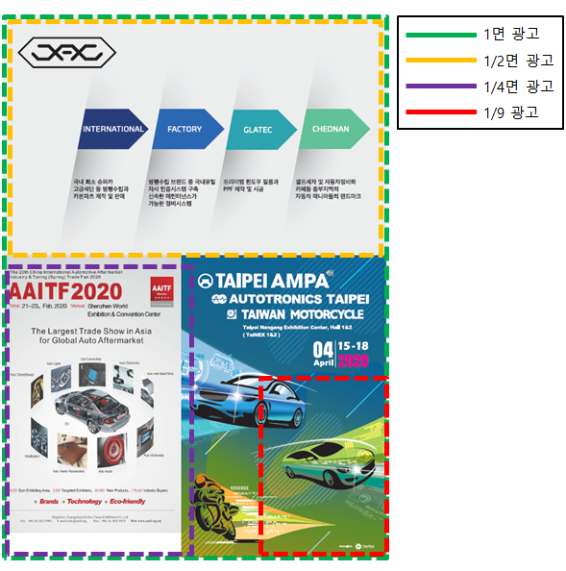
쇼가이드 광고 게재 신청서

 | ■ 본 양식은 전시회 기간 중 방문하는 관람객에게 배부할 예정으로, 오른쪽 [예시]를 참조하여 신청하시면 됩니다. ■ 최종 마감 9월 24일(목) 이후는 원고 접수가 불가하오니 반드시 기한을 지켜주시기 바랍니다. ※ 광고시안 1매는 필히 이메일로 별첨 할 것 (파일형식: ai 원본)

 | ■ 신청자 정보

 | 회 사 명 |  |  | 부스 번호 |  | (미배정인 경우 생략)
 | 담 당 자 |  |  | 소속/직급
 | 연 락 처 |  |  | 이 메 일

 | ■ 신청내역

 | 구분 | 사이즈 | 단가 (공급가) | 신청내역 |  | 금액 | 비고
 | 1면 광고 | 257*367mm | ₩1,000,000 |  | ea | ₩-
 | 1/2면 광고 | 257*183mm | ₩600,000 |  | ea | ₩- | • 해당 지면 광고 순서는 참가신청 및 입금 순으로 배정
 | 1/4면 광고 | 128*183mm | ₩300,000 |  | ea | ₩-
 | 1/9면 광고 | 85*122mm | ₩130,000 |  | ea | ₩-
 | 소 계 |  |  |  |  | ₩-
 | 부 가 세 |  |  |  |  | ₩-
 | 합 계 |  |  |  |  | ₩- | • 2026.09.24(목)까지

 | 광고비 납입처 (※입금시 업체명 기재)
 | 은행 | 계좌번호 | 예금주
 | 우리은행 | 1005-180-907943 | ㈜우리은행

 | 상기와 같이 참가 규정에 의거 신청합니다.
 |  |  |  |  |  |  | 2026 년 월 일
 |  |  |  |  |  | 회사명:
 |  |  |  |  |  | 대표자: | (인)

 | 오토살롱테크코리아 사무국 귀중

 | 오토살롱테크코리아 사무국 E-mail info@autosalonkorea.com
 | ㈜서울메쎄 Tel 070-5095-9913/9916 Fax 02-865-5877

